Blad2
 | https://www.italien-facile.com/exercices/exercice-italien-2/exercice-italien-79658.php
 |  |  | Stare seduti a lungo non fa bene alla salute
 | On emploie 'stare' si on veut indiquer une situation ou un état temporaire:
 | une position: (même signification que le verbe 'rimanere', rester.

une position | Quando sono in classe, sto sempre in piedi, non mi piace stare seduta.
 | Non muoverti: stai qui, non allontanarti, capito?
 | Vieni a fare la spesa con me o preferisci stare in casa?

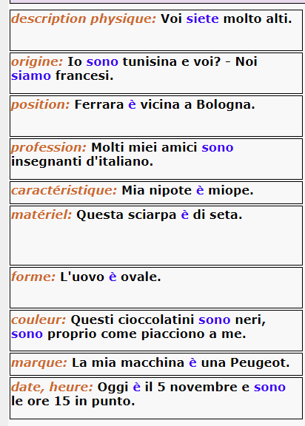
un état physique: | A casa, stiamo tutti male: siamo influenzati da due giorni. E voi, come state?
 | Ragazzi, fate meno rumore: la vostra sorellina sta dormendo! |  |  | [blad 1]
 | Ieri, Giulio ha bevuto troppo e oggi sta molto male. |  |  | spreken over je job
 |  |  |  | spreken over jezelf
 |  |  |  | spreken over je nationaliteit
 |  |  |  | je herkomst
 | Voi siete molto alti |  |  | je fysieke verschijning
 | Io sono tunisina e voi? - Noi siamo francesi. |  |  | je persoonlijkheid
 | Ferrara è vicina a Bologna.
 | Molti miei amici sono insegnanti d'italiano. |  |  | beschrijving plaatsen
 | Mia nipote è miope. |  |  | beschrijving objecten
 | Questa sciarpa è di seta. |  |  | localisatie objecten
 | L'uovo è ovale.
 | Questi cioccolatini sono neri, sono proprio come piacciono a me.
 | La mia macchina è una Peugeot.
 | Oggi è il 5 novembre e sono le ore 15 in punto.

 |  | https://dante-learning.com/eng/essere-and-stare/

